Sheet1
Actiuvidades | 2025-05-22 | 2025-05-23 | 2025-05-24 | 2025-05-25 | 2025-05-26 | 2025-05-27 | 2025-05-28 | 2025-05-29 | 2025-05-30 | 2025-05-31 | 2025-06-01 | 2025-06-02 | 2025-06-03 | 2025-06-04 | 2025-06-05 | 2025-06-06 | 2025-06-07 | 2025-06-08 | 2025-06-09 | 2025-06-10 | 2025-06-11 | 2025-06-12 | 2025-06-13 | 2025-06-14 | 2025-06-15 | 2025-06-16
Creación de Cronograma
Entrega de Cronograma
Creación de clases parra paciente, especialidad, consultorio
Punto de control 1
Creación del trasformador de datos cargado desde JSN a objetos
Creación de ventana principal
Creación de formulario de Registro de paciente
Creación de formulario para crear consultorio
Creación de formulario para crear especialidad
Modificación de estado de consultorio
Modificador de consultorios
Creación de la función fitness
Asignación automática de consultorios
Interfaz de visualización de colas
Punto de control 2
Documentación externa
Documentación interna
Entrega de proyecto
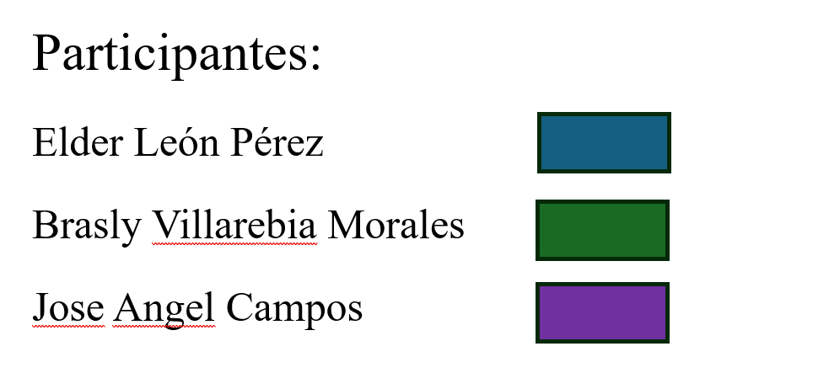
Enlace a github: https://github.com/Braslyvm/PY2_Analisis/

